Hoja1
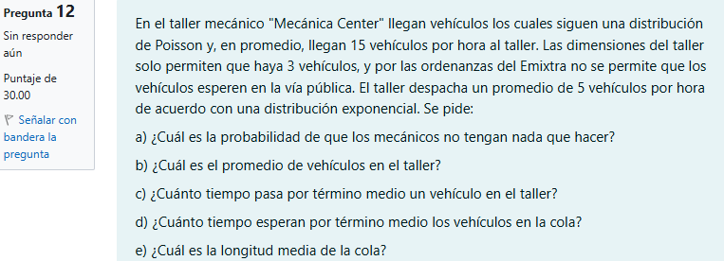
202100081
 |  |  |  |  |  |  |  |  | k | 3 | vehículos
 |  |  |  |  |  |  | Datos:
 |  |  |  |  |  |  | λ | 15 | vehículos por hora
 |  |  |  |  |  |  | μ | 5 | vehículos por hora
 |  |  |  |  |  |  | ρ =λ/μ = | 3

 |  |  |  |  |  |  |  | Respuestas
 |  |  |  |  |  |  |  | a | la probabilidad de que los mecánicos no tengan nada que hacer es del 2.5%
 |  |  |  |  |  |  |  | b | El promedio de vehíclos en el taller es de 2.55 vehículos
 |  |  |  |  |  |  |  | c | Pasan 0.523 horas o 31.385 minutos
 |  |  |  |  |  |  |  | d | Los vehículos esperan 0.323 horas o 19.385 minutos en la cola
 |  |  |  |  |  |  |  | e | La longitud media de la cola es de 1.575 vehículos

 |  |  |  |  |  |  |  | b) ¿Cuál es el promedio de vehículos en el taller?
 | a) ¿Cuál es la probabilidad de que los mecánicos no tengan nada que hacer?
 |  |  |  |  |  |  |  | Ls = | ρ | - | (k+1)ρ^(k+1) | = | -1.5 | - | 324 | = | 2.55 | vehículos
 | Po = (1 - ρ )/(1 - ρ^(k+1)) |  | 0.025 | o | 2.5 | % |  |  | (1-ρ) |  | 1- ρ^(k+1) |  |  |  | -80
 | la probabilidad de que los mecánicos no tengan nada que hacer es del 2.5% |  |  |  |  |  |  | El promedio de vehíclos en el taller es de 2.55 vehículos

 | c) ¿Cuánto tiempo pasa por término medio un vehículo en el taller? |  |  |  |  |  |  | d) ¿Cuánto tiempo esperan por término medio los vehículos en la cola?

 | λef = | 4.875 |  |  |  |  |  | Wq = Ws - 1/μ = |  | 0.323 | horas | o | 19.385 | minutos
 | Ws = Ls/λef = | 0.523 | horas | o | 31.385 | minutos |  | Los vehículos esperan 0.323 horas o 19.385 minutos en la cola
 | Pasan 0.523 horas o 31.385 minutos

 | e) ¿Cuál es la longitud media de la cola?
 | Lq = λef *Wq | 1.575 | vehículos
 | La longitud media de la cola es de 1.575 vehículos

